LEYENDA
Contenido | Descripción del contenido |  | Imágenes de producto | Ejemplo: Nombre de imagen
SKU | Códigos únicos |  | 1.- Las imagenes tendrán el fomato .png o .jpg y se subirán en una carpeta zipeada(.zip), | 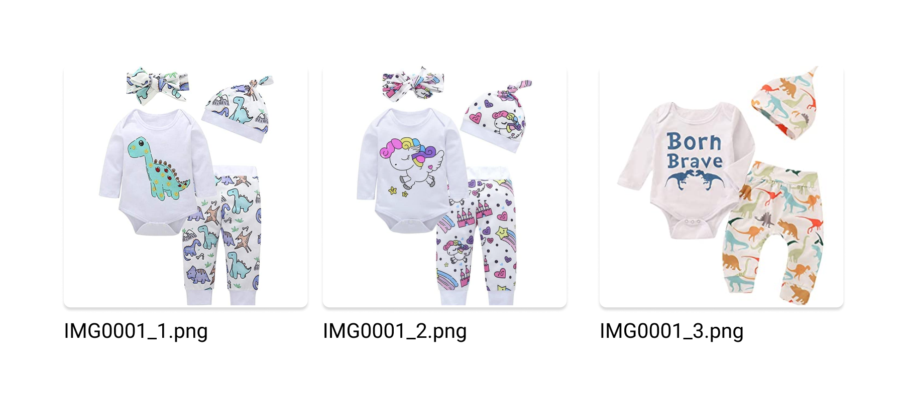
nombre | Nombre del producto |  | 2.- Los nombres de las imágenes deben coincidir con el sku del producto ( ejemplo si el producto tiene un sku IMG0001, la imagen también debe llamarse IMG0001)
descripción | Descripción del producto
accesorios | No es un campo obligatorio, solo se completa si el producto cuenta con más de un elemento (ejm: Gorrito + Polo + etc.) |  | 2.- Si el producto tiene varias imágenes, el nombre tendrá el mismo sku separado por guión abajo y números consecutivos, ejemplo si el producto tiene un SKU IMG0001, el nombre de las imágenes será IMG0001_1,IMG0001_2,IMG0001_3
color | Colocar de acuerdo a la paleta de colores, separados por (,) y sin espacio (formato adjunto en líneas más abajo) : ejem Rojo,azul,verde *En caso el producto no cuente con un color definido o simplemente no tenga color y sea un producto único, se tendra que poner "sin color" *Colocar todo en minúsculas y sin tilde
talla | Las tallas serán separadas por (,) y sin espacio (ejm: xxl,xl,l), *En caso el producto no cuente con una talla definido o simplemente no tenga talla y sea un producto único, se tendra que poner "talla unica" |  | 4.- El formato adecuado de las imágenes es de 700 x 500 px, peso máximo 500 kb
Categorias | Seleccionar la categoría principal a la que pertenece el producto
categoriaadicional | Seleccionar la subcategoría a la que pertenece el producto
terminos | Términos y condiciones del producto (ejm: El color es referencial…) *No es un campo obligatorio
dimensiones | Completar las dimensiones del producto con: largo:, ancho: y alto:, separados por (,) y sin espacio (ejm:largo:1,ancho:2,alto:2)
peso | Peso aproximado del producto en gramos, colocar solo número en el cuadro (ejm: 300)
cantidaddisponible | Mencionar la cantidad de productos disponibles, para la venta
precio | Precio real del producto
precioPromocional | No es un campo obligatorio, solo se completa si el producto cuenta con una promoción con fecha vigente (fecha de inicio y fecha de fin)
fechaInicioPromocion | No es un campo obligatorio, solo se coloca si el producto cuenta con una promoción vigente
fechaFinPromocion | No es un campo obligatorio, solo se coloca si el producto cuenta con una promoción vigente

Paleta de colores
COLORES | 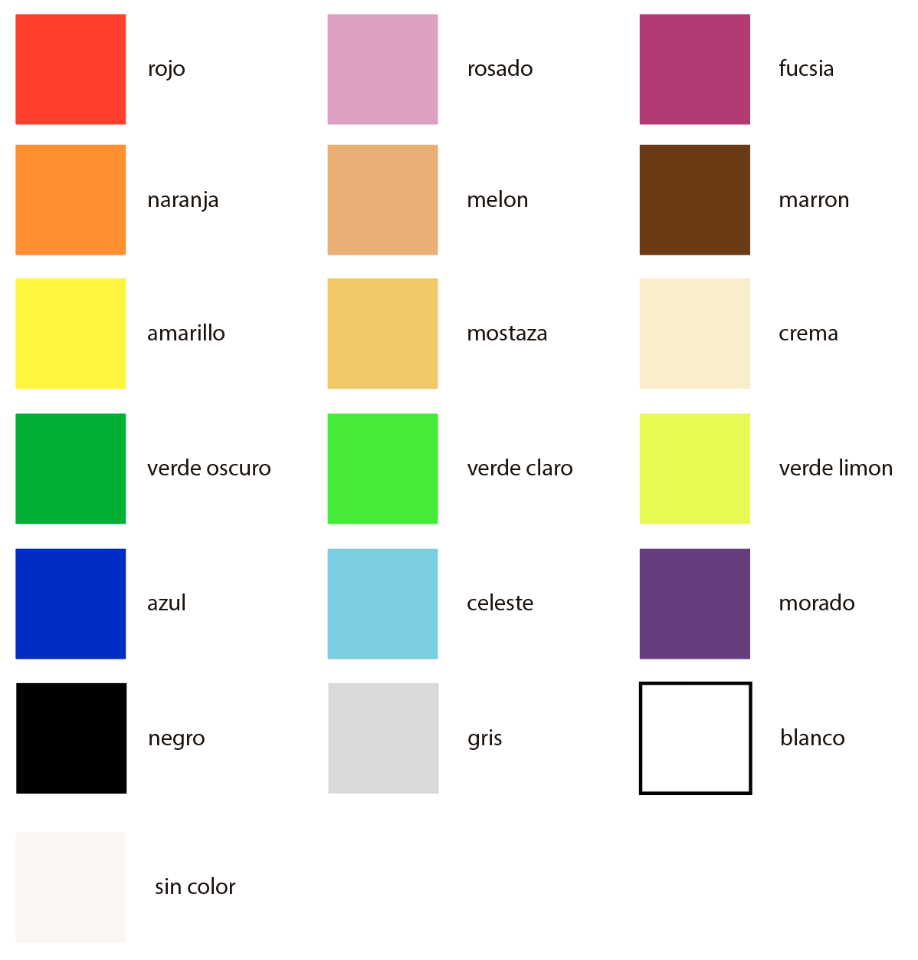
sin color
rojo |  | Categoría y subcategoría
rosado |  | Solo en Yes Mom
fucsia |  | Packs de Regalo
naranja |  | Promociones
melón |  | Pañales y Toallitas
marrón |  | Coches
amarillo |  | Paseo y Organización
mostaza |  | Sillas para Auto
crema |  | Lactancia y Alimentación
verde oscuro |  | Baño
verde claro |  | Salud y Cuidado
verde limon |  | Juguetes
azul |  | Ropa y Zapatos
celeste |  | Accesorios
marado |  | Dormitorio y Decoración
negro |  | Seguridad
gris |  | Maternidad
blanco |  | Servicios
 |  | Educativo

